Données
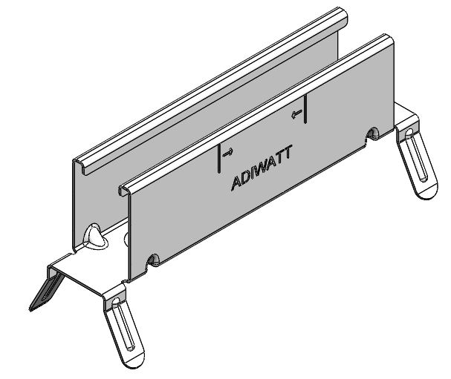
CALCULATEUR PRIMA+
 |  |  |  |  |  |  |  | Données de sortie (NV65 simplifiée) :

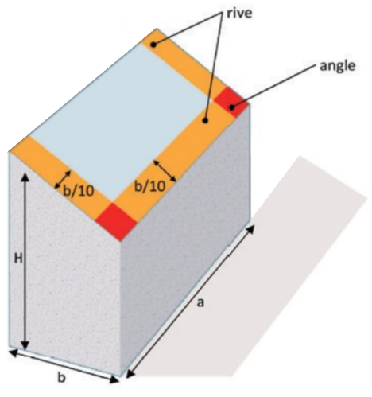
 |  |  |  |  |  |  |  | Charges descendantes (toutes zones) = |  |  | +528Pa
 | Données Régionnales : |  |  |  |  |  |  | Charges ascendantes en zone courante = |  |  | -278Pa
 |  |  |  |  |  |  |  | Charges ascendantes en rives = |  |  | -603Pa
 | Zone de vent : | Zone 1 |  |  | France |  |  | Charges ascendantes en angle = |  |  | -953Pa
 | Coefficient de site : | protégé / normal
 | Zone de neige : | A1
 | Altitude | 300 | m ( ≤900m)
 | Imposer Pdyn de pointe | 0 | Pa (utilisé si > 0) |  |  |  |  | Description d'un rampant :
 | Imposer Pression de neige | 0 | Pa (utilisé si > 0)
 |  |  |  |  |  |  |  | Zone Haute : | 11 | Horizontaux | 7 | Verticaux | Total = 88 modules par rampant, soit 35,2kWc | Il vous faut 6 cartons PRIMA+ pour réaliser ce projet
 | Données du Bâtiment : |  |  |  |  |  |  | Zone Basse : | 11 | Horizontaux | 1 | Vertical

 | Hauteur du bâtiment, H : | 10 | m |  |  |  | 0m | 2m |  |  |  |  |  | 18m | 20m
 | Longueur du faitage, a : | 20 | m |  |  |  |  | Possible avec 2 short rails* | Possible avec 2 short rails* |  |  |  |  | Possible avec 2 short rails* | 10,19m (faitage) |  | 1
 | largeur du bâtiment, b (<a) : | 20 | m
 | Pente du toit : | 20 | % | 11.31 | ° | ( ≤30°)
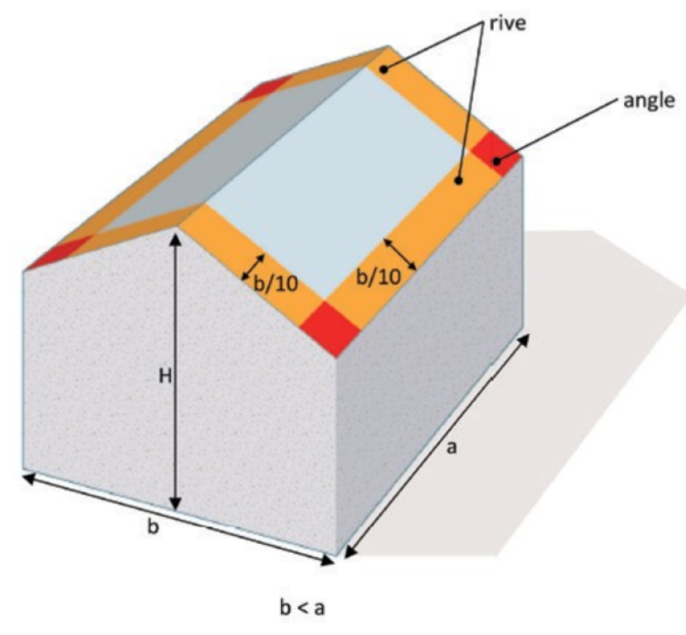
 | Nombre de rampants : | 2 rampants
 | Entraxe pannes : | 1.5 | m
 | Nb d'appuis du support : | 4 appuis |  |  |  |  |  |  |  |  |  |  |  |  |  | 2 | 9 | nb mod
 | Hauteur d'onde du bac acier : | 39mm |  |  |  |  |  |  |  |  |  |  |  |  |  | 32 | 144 | nb prima
 | Nb rampants identiques av PV : | 1 rampant |  |  |  |  |  |  |  |  |  |  |  |  |  | Zone Haute
 | Données du module installé :

 | Longueur : | 1762 | mm
 | Largeur : | 1134 | mm
 | Poids : | 20 | kg
 | Type de pose : | Paysage |  |  |  |  |  |  |  |  |  |  |  |  | 2m | 2 | 9 | nb mod
 | Puissance : | 400 | Wc |  |  |  |  | Possible avec 2 short rails | Possible avec 2 short rails* |  |  |  |  | Possible avec 2 short rails |  | 4 | 18 | nb prima
 | 1 - Système PRIMA+ fixé sur un profil de couverture en acier à ondes trapézoïdales à partir de 0,75mm, conforme au DTU 40.35 et à l'ETN A.22.06706 |  |  |  |  |  |  |  |  |  |  |  |  |  | 0m (basse goutte) | Zone Basse
 | 2 - Procédé photovoltaïque suivant le cahier 3803_V2 (CSTB - Juin 2022)
 | 3 - Limites d'utilisation définies dans la fiche technique PRIMA+ sous ETN A.22.06706
 | 4 - Vérifier la compatibilité entre la pose paysage et les zones de bridage du module par rapport au SI PRIMA+
 | 5 - Le short rail PRIMA+ Bridge (avec ouverture pour le passage du cavalier TAN) doit impérativement être fixé avec 4 vis
 |  |  |  |  |  |  |  |  | *(PRIMA+ avec 2 vis aux extrémités possible)
 |  |  |  |  |  |  |  |  |  |  |  |  |  |  |  | revA -19/02/2026 par BPT

